施設⑤
令和7年度徳島県外国人介護人材マッチング支援事業『外国人介護人材に関する調査』
※令和7年10月1日時点の情報でご記載ください。 （本調査は、徳島県から株式会社ONODERA USER RUN（OUR）が受託し、実施しております。）

★は必須項目です
法人名をご記入ください★
施設名等をご記入ください★ |  |  |  |  |  | ※大変恐れ入りますが、法人本部にてご回答いただく場合にも、施設等ごとにご回答をお願いいたします まとめて法人本部にて、ご回答の場合は、シートを分け「施設①」「施設②」・・・から、ご回答ください
施設等の所在地を選択してください★
サービス区分を選択してください★

１．現在の外国人材受入れ状況についてお答えください★
２．現在、就労中の外国人材についてお答えください ※在留資格や国籍、勤続期間が異なる場合は、行を分けて記入をお願いいたします | 在留資格 | 国籍 | 勤続期間 | 人数 | 在留資格変更の有無 | 備考
例） | 特定技能 | フィリピン | 1年～2年 | 2名 | 技能実習から特定技能に変更 | うち1名が在留資格変更済み
例） | 特定技能 | ミャンマー | 1年未満 | 3名 | 無し

３．過去の県のセミナー・個別相談会への参加状況についてご回答ください★
４．※3の質問にて①～⑥を選んだ場合のみ※ 有益と感じた内容をご記入ください
５．県の『外国人留学生への奨学金補助事業』、『介護福祉士等修学資金貸付事業』の活用状況お答えください★
６．海外現地での外国人介護人材採用に係る取組を実施している、または実施予定ですか★
7．※６の質問にて「はい」と答えた方のみ※ 実施している取組を具体的に教えてください （例：海外現地での説明会開催 など）
８．今後、県に求める支援・施策等があれば、選択してください |  | FALSE

９．※８の質問にて、⑦を選んだ方のみ※ 具体的に充実させてほしい補助金内容を詳細に教えてください
１０．※８の質問にて、⑧を選んだ方のみ※ その他、具体的に充実させてほしい内容を教えてください
１１．その他、県に求める 外国人介護人材に関する 施策がありましたら、ご記入ください。

↓※外国人材を既に受入れている施設のみ※
１2．事業所や法人で行っている定着のための取り組み内容で効果を感じている内容についてご記入ください

↓※外国人材を既に受入れている・受入れ経験のある施設のみ※
13．転職をした外国人材の有無についてお答えください
14．※13の質問にて「有」を選んだ場合のみ※ 転職のタイミング、事業者の考える転職の原因、事業者側で転職を防ぐために取り組んでいることがあればご記載ください
15．※13の質問にて「有」を選んだ場合のみ※ 転職した人材の在留資格、国籍、勤続期間を選択、転職理由・内容をご記載ください ※この項目は、個人ごとに記載をお願いいたします | 在留資格 | 国籍 | 勤続期間 | 転職理由・内容
例） | 在留資格「介護」 | インドネシア | 3年～4年 | 給料を理由に〇県の介護施設に転職
例） | 特定技能 | フィリピン | 1年～2年 | 別分野での就労を希望し転職

※回答する施設が5施設以上ある場合は、お手数ですが、シートをさらにコピーし、ご回答をお願いいたします。
（下にあるシートのタブを右クリックで「移動またはコピー」という項目が出てきます）
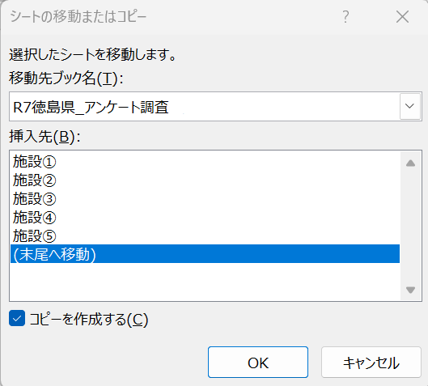

ここを右クリック

